Sushi
Name | Description (EN) | Description (PL) | Picture
Sake Futo Ten | 6x futomaki in tempura with salmon, cucumber, kampyo and oshinko | 6x futomaki w tempurze z łososiem, ogórkiem, kampyo i oshinko | 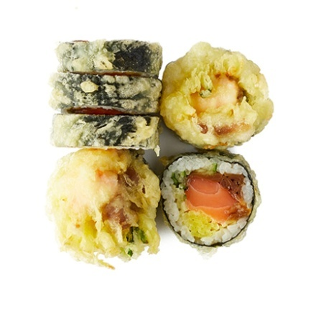
Futo Philadelphia | 6x futomaki with salmon, lettuce, avacado, cucumber, and Philadelphia Cream Cheese | 6x futomaki z łososiem, sałatą, awokado, ogórkiem i serkiem philadelphia | 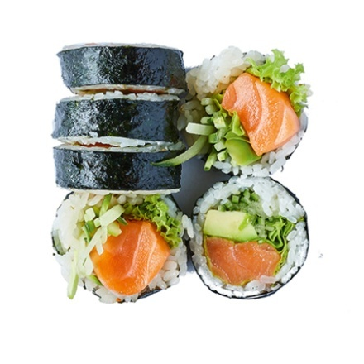
Ebi Futo Ten | 6x futomaki with shimp in tempura, cucumber, kampyo, lettuce and oshinko | 6x futomaki z krewetką w tempurze, ogórkiem, kampyo, sałatą i oshinko | 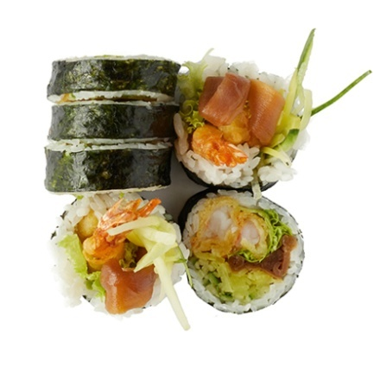
Philadelphia w omlecie | 6x futomaki with salmon, avocado, cucumber, lettuce, and Philadelphia Cream Cheese | 6x futomaki z łososiem, awokado, ogórkiem, sałatą, i serkiem philadelphia | 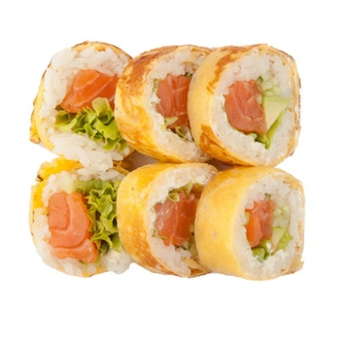
Futo Grill Kabayaki | 6x futomaki with grilled salmon, avocado, lettuce, cucumber, and kabayaki sauce | 6x futomaki z grillowanym łososiem, awokado, sałatą, ogórkiem i sosem kabayaki | 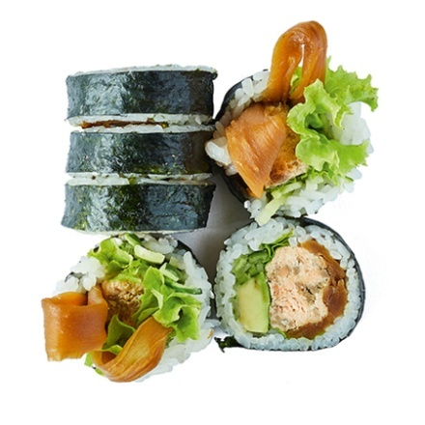
Set Sake Ten | 6x futomaki in tempura with salmon, 6x maki with salmon | 6x futomaki w tempurze z łososiem, 6x maki z łososiem | 